Photos
Avant travaux |  | Après travaux
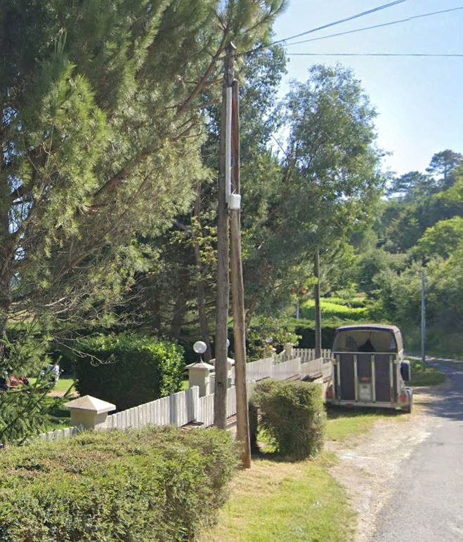 | 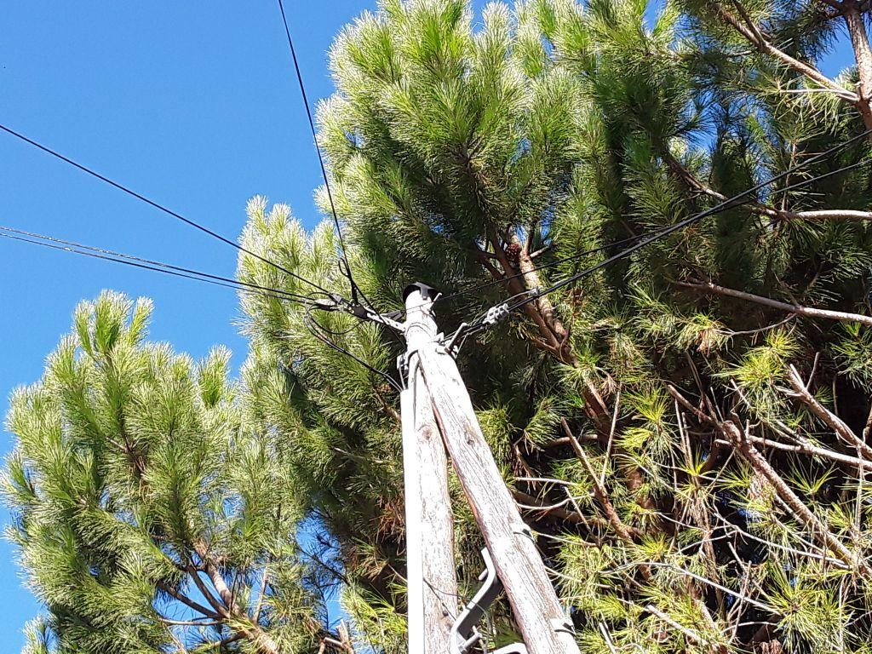
0424247_1.jpg | 0424247_2.jpg

